Font
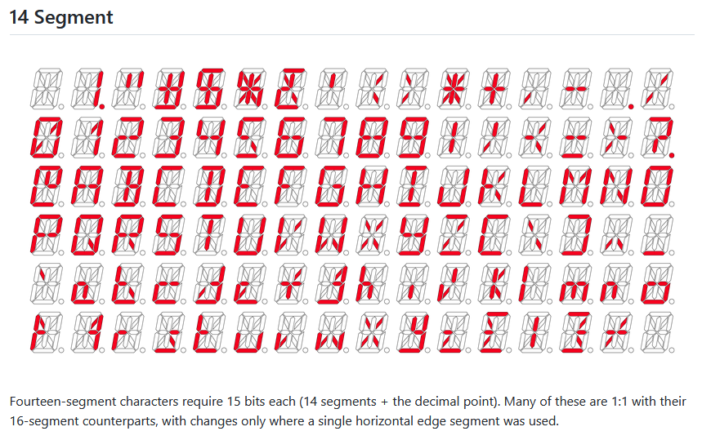
https://github.com/dmadison/LED-Segment-ASCII

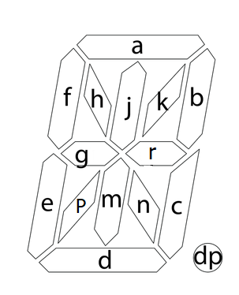
 | Font
 | Char | elements | count of char | dec value | hex value
 | 0 | abcdefpk | 8 | 59973 | EA45
 | 1 | kbc | 3 | 69 | 45
 | 2 | abgred | 6 | 53772 | D20C
 | 3 | abrcd | 5 | 33356 | 824C
 | 4 | fgrbc | 5 | 6220 | 184C
 | 5 | afgnd | 5 | 39440 | 9A10
 | 6 | afedcgr | 7 | 55880 | DA48
 | 7 | abc | 3 | 580 | 244
 | 8 | abcdefgr | 8 | 55884 | DA4C
 | 9 | abcdfgr | 7 | 39500 | 9A4C
 | A | efabcgr | 7 | 23116 | 5A4C
 | B | abcdjmr | 7 | 33644 | 836C
 | C | adef | 4 | 51712 | CA00
 | D | abcdjm | 6 | 33636 | 8364
 | E | adefg | 5 | 55808 | DA00
 | F | aefg | 4 | 23040 | 5A00
 | G | arcdef | 6 | 51784 | CA48
 | H | bcefgr | 6 | 22604 | 584C
 | I | adjm | 4 | 33568 | 8320
 | J | bcde | 4 | 49220 | C044
 | K | efgkn | 5 | 22545 | 5811
 | L | def | 3 | 51200 | C800
 | M | bcefhk | 6 | 19525 | 4C45
 | N | bcefhn | 6 | 19540 | 4C54
 | O | abcdef | 6 | 51780 | CA44
 | P | abefgr | 6 | 23052 | 5A0C
 | Q | abcdefn | 7 | 51796 | CA54
 | R | abefgrn | 7 | 23068 | 5A1C
 | S | acdfgr | 6 | 39496 | 9A48
 | T | ajm | 3 | 800 | 320
 | U | bcdef | 5 | 51268 | C844
 | V | efpk | 4 | 26625 | 6801
 | W | bcefpn | 6 | 26708 | 6854
 | X | hkpn | 4 | 9233 | 2411
 | Y | bcdfgr | 6 | 38988 | 984C
 | Z | akpd | 4 | 41473 | A201
 | space |  | 0 | 0 | 0000
 | _ | d | 1 | 32768 | 8000
 | - | gr | 2 | 4104 | 1008
 | + | grjm | 4 | 4392 | 1128

 | 64
 | 15
 | 4.2666666667

LCD adressing
 |  |  |  | new lib 14 elements | k |  | b | r | n | m | c | dec pt | j | a | h | f | g | p | e | d
 |  |  |  | hex | 1 | 2 | 4 | 8 | 10 | 20 | 40 | 80 | 100 | 200 | 400 | 800 | 1000 | 2000 | 4000 | 8000
 |  |  |  | bin | 0000000000000001 | 0000000000000010 | 0000000000000100 | 0000000000001000 | 0000000000010000 | 0000000000100000 | 0000000001000000 | 0000000010000000 | 0000000100000000 | 0000001000000000 | 0000010000000000 | 0000100000000000 | 0001000000000000 | 0010000000000000 | 0010000000000000 | 0100000000000000
 |  |  |  | decimal | 1 | 2 | 4 | 8 | 16 | 32 | 64 | 128 | 256 | 512 | 1024 | 2048 | 4096 | 8192 | 16384 | 32768
note: seg0 & seg 1 lines are not connected
digit # | digit address
 | hex | decimal | a5-a0
none | 0 | 0 | 000000
 | 1 | 1 | 000001
 | 2 | 2 | 000010
 | 3 | 3 | 000011
1 | 4 | 4 | 000100 |  | 0001 | 0010 | 0100 | 1000 | 0000 | 0000 | 0000 | 0000 | 0000 | 0000 | 0000 | 0000 | 0000 | 0000 | 0000
 | 5 | 5 | 000101 |  | 0000 | 0000 | 0000 | 0000 | 0001 | 0010 | 0100 | 1000 | 0000 | 0000 | 0000 | 0000 | 0000 | 0000 | 0000
 | 6 | 6 | 000110 |  | 0000 | 0000 | 0000 | 0000 | 0000 | 0000 | 0000 | 0000 | 0001 | 0010 | 0100 | 1000 | 0000 | 0000 | 0000
 | 7 | 7 | 000111 |  | 0000 | 0000 | 0000 | 0000 | 0000 | 0000 | 0000 | 0000 | 0000 | 0000 | 0000 | 0000 | 0001 | 0010 | 0100
2 | 8 | 8 | 001000 |  | 0001 | 0010 | 0100 | 1000 | 0000 | 0000 | 0000 | 0000 | 0000 | 0000 | 0000 | 0000 | 0000 | 0000 | 0000
 | 9 | 9 | 001001 |  | 0000 | 0000 | 0000 | 0000 | 0001 | 0010 | 0100 | 1000 | 0000 | 0000 | 0000 | 0000 | 0000 | 0000 | 0000
 | A | 10 | 001010 |  | 0000 | 0000 | 0000 | 0000 | 0000 | 0000 | 0000 | 0000 | 0001 | 0010 | 0100 | 1000 | 0000 | 0000 | 0000
 | B | 11 | 001011 |  | 0000 | 0000 | 0000 | 0000 | 0000 | 0000 | 0000 | 0000 | 0000 | 0000 | 0000 | 0000 | 0001 | 0010 | 0100
3 | C | 12 | 001100 |  | and so on
 | D | 13 | 001101
 | E | 14 | 001110
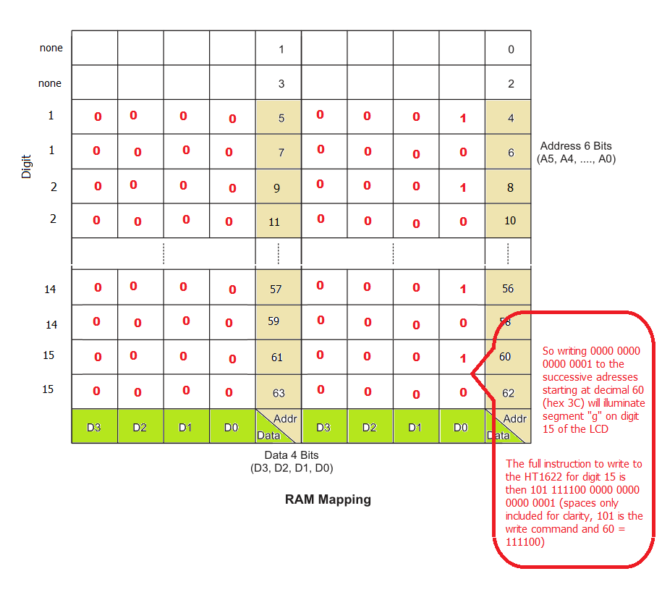
 | F | 15 | 001111
4 | 10 | 16 | 010000
 | 11 | 17 | 010001
 | 12 | 18 | 010010
 | 13 | 19 | 010011
5 | 14 | 20 | 010100
 | 15 | 21 | 010101
 | 16 | 22 | 010110
 | 17 | 23 | 010111
6 | 18 | 24 | 011000
 | 19 | 25 | 011001
 | 1A | 26 | 011010
 | 1B | 27 | 011011
7 | 1C | 28 | 011100
 | 1D | 29 | 011101
 | 1E | 30 | 011110
 | 1F | 31 | 011111
8 | 20 | 32 | 100000
 | 21 | 33 | 100001
 | 22 | 34 | 100010
 | 23 | 35 | 100011
9 | 24 | 36 | 100100
 | 25 | 37 | 100101
 | 26 | 38 | 100110
 | 27 | 39 | 100111
10 | 28 | 40 | 101000
 | 29 | 41 | 101001
 | 2A | 42 | 101010
 | 2B | 43 | 101011
11 | 2C | 44 | 101100
 | 2D | 45 | 101101
 | 2E | 46 | 101110
 | 2F | 47 | 101111
12 | 30 | 48 | 110000
 | 31 | 49 | 110001
 | 32 | 50 | 110010
 | 33 | 51 | 110011
13 | 34 | 52 | 110100
 | 35 | 53 | 110101
 | 36 | 54 | 110110
 | 37 | 55 | 110111
14 | 38 | 56 | 111000
 | 39 | 57 | 111001
 | 3A | 58 | 111010
 | 3B | 59 | 111011
15 | 3C | 60 | 111100
 | 3D | 61 | 111101
 | 3E | 62 | 111110
 | 3F | 63 | 111111

HT1622 command summary
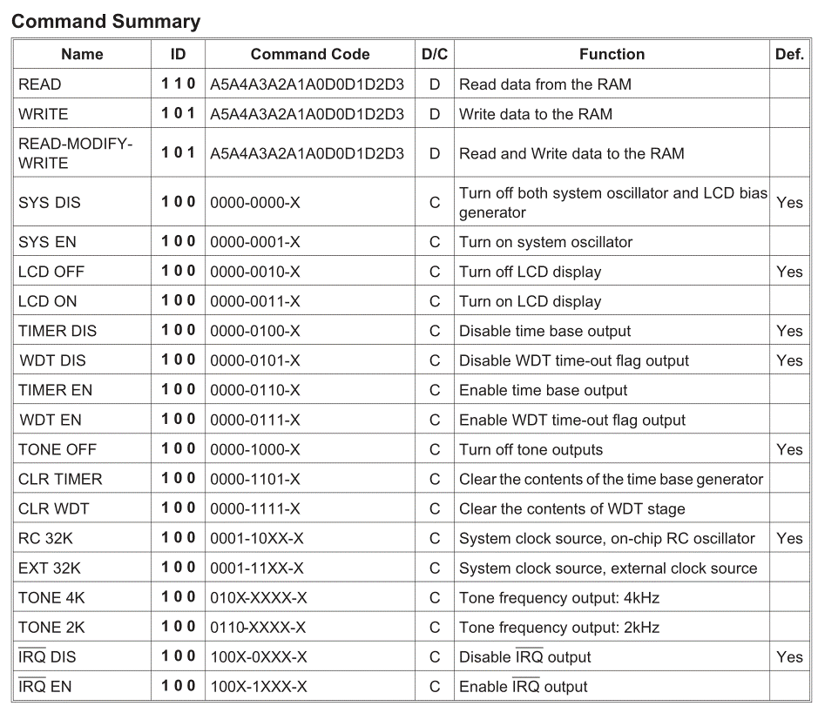

HT1622 LCD timing diagrams
